상품제안서
네이쳐 무조립 간편설치 캠핑 등받이의자(소형) | 상품코드: S31694

 |  |  |  |  |  |  | 02-713-8555 | www.synergygift.co.kr
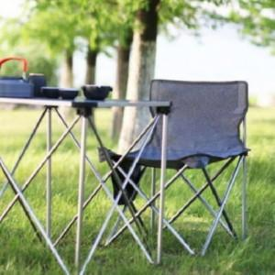

【상세/제작정보】

【인쇄/포장옵션】 | 실크 / 포장불가능

【공급단가】 | 수량 | 30~ | 100~ | 300~ | 500~ | 1,000~
*VAT별도 | 단가 | 16,740원 | 16,120원 | 15,500원 | 14,880원 | 14,500원

【상품 URL】 | https://www.synergygift.co.kr:443/src/goods_detail.php?gdno=31694

